Estimation

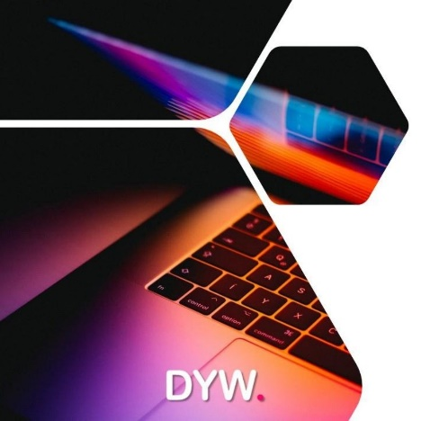

1. Séleccionez le type de prestatiare désiré.
Comparez nos prix DYW entre avec une Agence Digitale classqique

Type de Prestataire | DYW
2. Entrez le nombre de pages estimées
3. Selectionnez
vos options
Nombre de Pages | 5

 | Heures de Travail | Agence | DYW | Prix | Options

Gestion de Projet

Frais de Projet (Recherche, Rendez-vous téléphoniques,…) | 6 | € 300 | € 150 | € 150 | Indispensable
Réalisation des Maquettes - 3 Maquettes | 12 | € 0 | € 0 | € 0 | Non
Phase de dévelopement du projet - Acceptation et Modifications | 6 | € 175 | € 100 | € 100 | Indispensable
* Nom de Domaine + Hébergement (Premiere Année) Prix Varie selon Domaine | 2 | € 250 | € 150 | € 150 | Indispensable

Design et Mise en Page

Construction de site Standard | 6 | € 300 | € 150 | € 150 | Oui
Construction de site Personnalisé | 10 | € 0 | € 0 | € 0 | Non
Construction de site sur Mesure | 20 | € 0 | € 0 | € 0 | Non
Optimisation du Contenu de votre Site (Images et Text) | 20 | € 0 | € 0 | € 0 | Non

Options du Site internet

3 Articles de Blog Ciblés sur votre activité | 6 | € 0 | € 0 | € 0 | Non
Réalisation d'un Forum | 4 | € 0 | € 0 | € 0 | Non
Portail Web (Code d'accés MEMBRE) | 10 | € 0 | € 0 | € 0 | Non
Gallerie d'images déroulante (Carroussel) | 1 | € 0 | € 0 | € 0 | Non
Boutique en Ligne Basique: Vente en ligne (<=10 Services/Produits) | 7.5 | € 0 | € 0 | € 0 | Non
Boutique en Ligne : Vente en ligne (>10-30 Services/Produits) | 17.5 | € 0 | € 0 | € 0 | Non
Interface adaptée au Smartphone | 5 | € 250 | € 125 | € 125 | Indispensable
Site Multi Langues - Traduction des pages - Anglais ou (et) Espagnole | 10 | € 0 | € 0 | € 0 | Non
Système de Réservation en ligne | 4 | € 0 | € 0 | € 0 | Non
Page de Remerciements après action (Formulaire de Contact par exemple) | 3 | € 0 | € 0 | € 0 | Non
Fenêtre de Contact Instantanée (Assistance chat) ou WhatsApp | 2 | € 0 | € 0 | € 0 | Non
Optimisation du Référencement De Votre Site - Insertion de Mots clés / page | 12.5 | € 0 | € 0 | € 0 | Non

Options de Maintenance

Optimisation de Rapidité de votre Site internet (Test Rapidité Google) / Annuel | 6 | € 0 | € 0 | € 0 | Non
Administration du site Web (Maintenance) / Mensuel | 3 | € 0 | € 0 | € 0 | Non

Web Marketing

Option Référencement Starter Plan / Mensuel | 14 | € 0 | € 0 | € 0 | Non
Campagne Google Adwords (Frais de pub non inclus) | 3 | € 0 | € 0 | € 0 | Non
Formation Digital Marketing (Accompagnement sur 2 mois) | 15 | € 0 | € 0 | € 0 | Non
Marketing Digital Réseaux Sociaux / Mensuel (Frais de pub non inclus) | 8 | € 0 | € 0 | € 0 | Non

ESTIMATION BUDGET TOTAL |  |  |  | € 675

Détails des Prestations | Gestion de Projet |  |  | € 400
 | Design et Mise en Page |  |  | € 150
 | Options du Site internet |  |  | € 125
 | Options de Maintenance |  |  | € 0
 | Web Marketing |  |  | € 0

* Le Nom de Domaine et l'inscription de l'hébergement du site se fera à Votre Nom, avec Votre email et à vos frais.
Une fois votre domaine et hébergeur de site confirmé, nous commencons a travailler!
Vous déduirez la somme de 150 euros du prix total à payer du montant du devis . Ce chiffre est une estimation indicative pour que vous ayez une idée des couts prévisionnels.

Pour plus d'informations, contactez-nous.

